打印正页
E-1 | 气缸头盖 | Cylinder Head Cover
 | 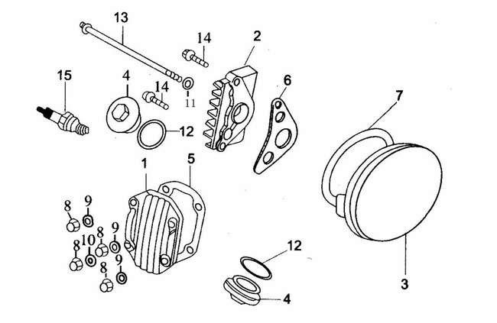
序号 | 零部件编码 | 零部件名称 | Description | 数量
Ref.No. | Part No. |  |  | Quantity | ORDER
1 | D00A036 | 气缸头盖 | Cover,Cylinder Head | 1
2 | E03A035 | 气缸头右盖 | Cylinder Head Cover,RH | 1
3 | E03A033 | 气缸头左盖 | Cylinder Head Cover,LH | 1
4 | D00A032 | 气门盖 | Cover,Valve | 2
5 | D00B009 | 气缸头盖密封垫 | Gashet,Cylinder Head Cover | 1
6 | D00B007 | 气缸头右盖密封垫 | Gashet,Cylinder Head Cover,RH | 1
7 | E03B006 | 气缸头左盖密封垫 | Gashet,Cylinder Head Cover,LH | 1
8 | 923H070000 | 盖形螺母M7 | Cap Nut M7 | 4
9 | E03L016 | 铁垫圈7 | Steel Washer 7 | 3
10 | E03L008 | 铜垫圈7 | Copper Washer 7 | 1
11 | D00L020 | 铝垫圈6 | aluminium Washer 6 | 1
12 | D00C058 | 气门盖O型圈30.8×3.2 | O-ring 30.8×3.2 | 2
13 | 96006110 | 螺栓M6×110 | Bolt M6×110 | 1
14 | 96006025 | 螺栓M6×25 | Bolt M6×25 | 2
15 | D00D021 | NGK普通火花塞不带电阻 | Spark Plug A7TC | 1
E-2 | 气缸头 | Cylinder Head
 | 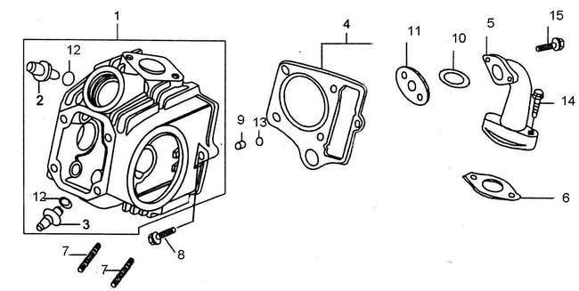
序号 | 零部件编码 | 零部件名称 | Description | 数量
Ref.No. | Part No. |  |  | Quantity
1 | 200A000 | 气缸头组件 | Cylinder Head Sub-Assy | 1
2 | D00A001 | 进气门导管 | Guide,Intake Valve | 1
3 | D00A002 | 排气门导管 | Guide,Exhaust Valve | 1
4 | E03B008 | 气缸头密封垫 | Gasket,Cylinder Head | 1
5 | L00JQ16 | 进气管 | Inlet Pipe | 1
6 | D00B014 | 进气管密封垫 | Gasket,Inlet Pipe | 1
7 | D00M009 | 双头螺栓M6×32 | Stud M6×32 | 2
8 | E03M016 | 连接螺栓M6×23 | Bolt M6×23 | 1
9 | D00L040 | 翻边衬套Φ8×9 | Sleeve Φ8×9 | 1
10 | D00C059 | O型密封圈25.4×2.4 | O-Ring 27×2.0 | 1
11 | D001C039 | 进气管胶木垫 | Insulating Mat,Inlet Pipe | 1
12 | D00C047 | 导管O型圈9×1.6 | O-Ring 9×1.6 | 2
13 | D00C031 | 矩形圈9×11.7×1.5 | Rectangular Ring 9×11.7×1.5 | 1
14 | 578306028BCR | 螺栓M6×28 | Bolt M6×28 | 2
15 | 578306022BCR | 螺栓M6×22 | Bolt M6×22 | 2
E-3 | 凸轮轴 气门 | Camshaft & Valves
 | 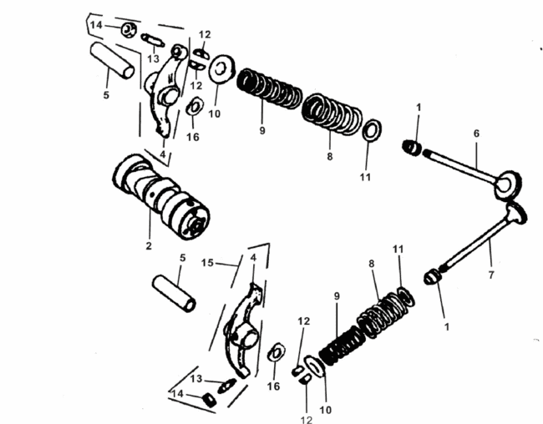 | `
序号 | 零部件编码 | 零部件名称 | Description | 数量
Ref.No. | Part No. |  |  | Quantity
1 | D00C043 | 挡油罩 | Oil seal,Valve Stem | 2
2 | D0013F020 | 凸轮轴组件 | Camshaft Assy | 1
4 | D00F000 | 气门摇臂 | Rocker Arm, Valve | 2
5 | D00F015 | 摇臂轴 | Shaft,Rocker Arm | 2
6 | D00F045 | 进气门 | Intake Valve | 1
7 | D00F039 | 排气门 | Exhaust Valve | 1
8 | D00H003 | 气门外弹簧 | Outer Spring,Valve | 2
9 | D00H004 | 气门内弹簧 | Inner Spring,Valve | 2
10 | D00F034 | 气门内外弹簧座 | Spring Retainer,Upper | 2
11 | D00F031 | 气门外弹簧座圈 | Spring Retainer,Outer | 2
12 | D00F033 | 气门锁夹 | Spring Cone.Valve | 4
13 | A00F001 | 气门间隙调节螺钉 | Adjusting Screw,Valve Gap | 2
14 | A00F002 | 气门间隙调节螺母 | Lock Nut | 2
15 | D00F000 | 气门摇臂组件 | Rocker Arm Assy | 2
16 | 200L043 | 波形垫圈17.5×10.5×0.2 | Washer 17.5×10.5×0.2 | 2
E-4 | 正时链条 张紧器 | Timing Chain & Tensioner
 | 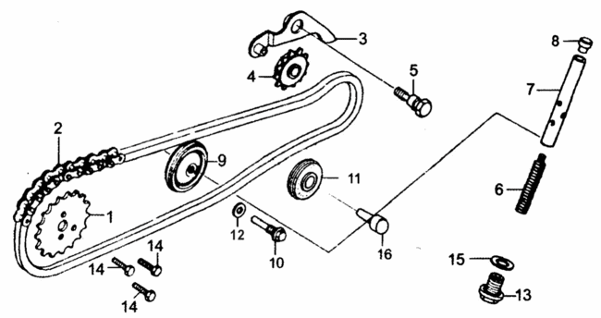
序号 | 零部件编码 | 零部件名称 | Description | 数量
Ref.No. | Part No. |  |  | Quantity
1 | E03F011 | 正时从动链轮(32T) | Timing Driver Sprocket(32) | 1
2 | E03F012 | 正时链条(90T) | Timing Chain(84T) | 1
3 | D00F043 | 链条张紧臂组件 | Tensioning Arm | 1
4 | D00C020 | 链条张紧滚轮组件 | Tensioning Roller | 1
5 | E04F041 | 链条张紧臂芯轴 | Screw | 1
6 | D00H006 | 链条张紧杆弹簧 | Spring | 1
7 | D00F042 | 链条张紧杆组件 | Tensioning Bar | 1
8 | D00C022 | 链条张紧杆头 | Cap | 1
9 | E03C023 | 链条导向滚轮组件 | Guiding Wheel | 1
10 | E03F048 | 导向滚轮销轴 | Pin,Guiding Wheel | 1
11 | E04C021 | 链条张紧滚轮 2 | CHAIN TENSION CONTACT ROLLER II | 1
12 | D00L019 | 铝垫圈8 | AluminiumWasher 8 | 1
13 | D00E025 | 密封螺塞14 | Sealing Plug M14×1.5 | 1
14 | 578305012 | 六角螺栓M5×12 | Bolt M5×12 | 3
15 | D00L021 | 铝垫圈14 | Aluminium Washer 14 | 1
16 | E04F041 | 链条张紧滚轮 2 销轴 | CHAIN TENSION CONTACT ROLLER II PIN | 1
E-5 | 气缸体 | Cylinder
 | 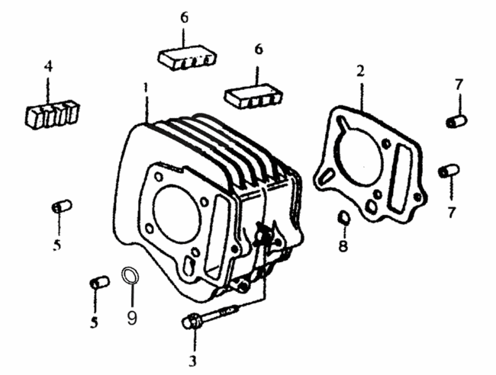
序号 | 零部件编码 | 零部件名称 | Description | 数量
Ref.No. | Part No. |  |  | Quantity
1 | 205A038 | 气缸体 | Cylinder block | 1
2 | E00B010 | 气缸体密封垫 | Cylinder casket | 1
3 | D00M032 | 螺栓M6×30 | Bolt M6×30 | 1
4 | E03C041 | 气缸减振块（一） | Danping rubber No.1 | 1
5 | 97108014 | 气缸头定位销8×14 | Cylinder head set pin 8×14 | 2
6 | E03C040 | 气缸减振块（二） | Danping rubber No.2 | 2
7 | 97108012 | 定位销8×12 | Set pin 8×12 | 2
8 | D00L033 | 矩形密封圈11.5×15.7×2.4 | Rectangular Ring 11.5×15.7×2.4 | 1
9 | D001L032 | 矩形密封圈14.5×18.5×2.4 | Rectangular Ring 14.5×18.5×2.4 | 1

E-6 | 右曲轴箱盖 | Right Crankcase Cover
 | 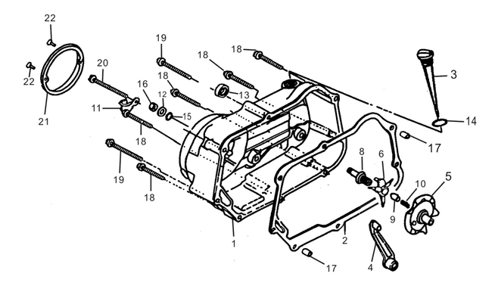
序号 | 零部件编码 | 零部件名称 | Description | 数量
Ref.No. | Part No. |  |  | Quantity
1 | D02A034 | 右曲轴箱盖 | Right Crankcase Cover | 1
2 | E04B002 | 右曲轴箱盖密封垫 | Gasket.Crankcase Cover,RH | 1
3 | D00C038 | 机油标尺 | Dipstick | 1
4 | 201G056 | 离合器操纵臂组件 | Clutch Lever Comp | 1
5 | 201G044 | 离合器凸轮盘 | Clutch Plate Set | 1
6 | 201G045 | 离合器挺杆 | Ball Retainer Comp | 1
8 | D00G049 | 离合器调整螺栓 | Clugtch Adjusting Bolt | 1
9 | 201-6-9 | 通油管 | Oil Tube | 1
10 | D00L013 | 通油管弹簧 | Spring | 1
11 | D00L039 | 高压线夹 | Cord Clip | 1
12 | D00L015 | 垫圈8MM | Washer 8MM | 1
13 | D00C016 | 油封13.8×24.5 | Oil Seal 13.8×24.5 | 1
14 | D00C060 | O形圈18×3 | O-Ring 18×3 | 1
15 | D00C055 | O形圈8mm | O-Ring 8mm | 1
16 | 6170080000 | 六角螺母8mm | Hex Nut 8MM | 1
17 | 97008012 | 定位销8×12 | Dowel Pin 8×12 | 2
E-6 | 右曲轴箱盖 | Right Crankcase Cover

序号 | 零部件编码 | 零部件名称 | Description | 数量
Ref.No. | Part No. |  |  | Quantity
18 | 96006040 | 螺栓6×40 | Bolt 6×40 | 5
19 | 96006065 | 螺栓6×65 | Bolt 6×65 | 2
20 | 96006080 | 螺栓6×80 | Bolt 6×80 | 1
21 | D01A039 | 小圆盖 | Clutch Cover | 1
22 | 82006022 | 螺钉6×22 | Screw 6×22 | 2

E-7 | 离合器 | Clutch
 | 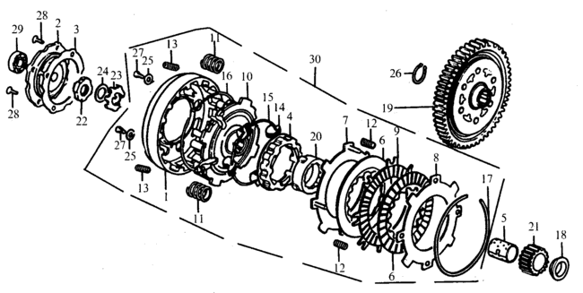
序号 | 零部件编码 | 零部件名称 | Description | 数量
Ref.No. | Part No. |  |  | Quantity
1 | 201-7-1 | 离合器外罩 | Cluth Hood | 1
2 | D02G029 | 离合器端盖 | End Cover | 1
3 | D02B011 | 离合器端盖密封垫 | Gasket | 1
4 | 201-7-4 | 离合器定心滑套 | Clutch element | 1
5 | E00J019 | 主动齿轴套 | Bush | 1
6 | 201G001-1 | 离合器摩擦片(单面) | Friction disk A | 2
7 | D00G062 | 离合器下板 | Drive Plate A | 1
8 | D00G061 | 离合器上板 | Drive Plate B | 1
9 | 201G013 | 离合器中摩擦片（双面） | Drive Disk B | 1
10 | 201-7-10 | 离合器主动盘 | Drive Plate | 1
11 | 201-7-11 | 离合器弹簧 | Clutch Spring | 4
12 | 201-7-12 | 离合器分离弹簧 | Spring 5×10 | 4
13 | 201-7-13 | 离合器减震弹簧 | Damping Spring | 4
14 | 201-7-14 | 离合器飞块 | Clutch Blocks | 28
15 | 201-7-15 | 离合器飞块挡圈 | Spring | 1
16 | 201-7-16 | 离合器定位挡圈 | Collar | 1
E-7 | 离合器 | Clutch
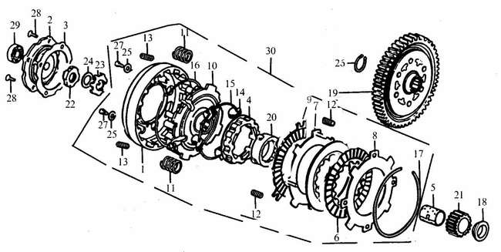
序号 | 零部件编码 | 零部件名称 | Description | 数量
Ref.No. | Part No. |  |  | Quantity
17 | 201-7-17 | 离合器弹性挡圈 | Spring Collar | 1
18 | A00G026 | 离合器套圈 | Washer | 1
19 | D02K016 | 从动齿轮 | Primary Driver Gear(69Z) | 1
20 | 201-7-20 | 离合器定心套 | Sleeve,Drive Gear | 1
21 | D02K016 | 主动齿轮 | Primary Driver Gear(17Z) | 1
22 | A00G055 | 离合器大圆螺母 | Lock Nut M14×1 | 1
23 | A00G022 | 离合器止退垫圈 | Lock Washer 14 | 1
24 | A00G052 | 离合器碟形垫圈 | Washer 14 | 1
25 | 201-7-25 | 垫圈5 | Washer 5 | 4
26 | A00K017 | 从动齿轮挡圈 | Circlet | 1
27 | 81805010 | GB818螺钉M5×10 | Screw M5×10 | 4
28 | 81905010 | GB819螺钉M5×10 | Screw M5×10 | 4
29 | 2766000 | 轴承6000 | Roller Bearing 6000 | 1
30 | 201G060 | 离合器本体 | Clutch Set | 1

E-8 | 左曲轴箱盖 磁电机 | Left Crankcase Cover & Magnetic Motor
 | 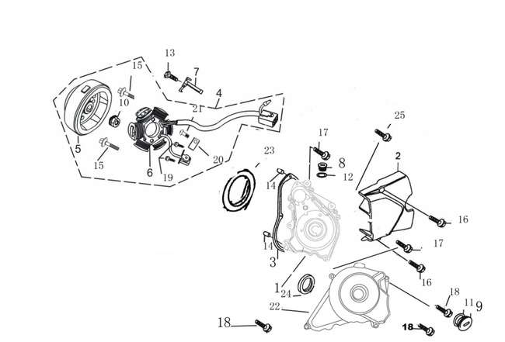
序号 | 零部件编码 | 零部件名称 | Description | 数量
Ref.No. | Part No. |  |  | Quantity
1 | E08A048YB | 过渡板 | Left Crankcase Cover Plate | 1
2 | L00WG101YB | 左后盖 | Rear Cober.LH | 1
3 | E08B001 | 左前盖密封垫 | Gasket,Crankcase,LH | 1
4 | E02D050 | 磁电机总成 | Magneto Assy | 1
5 | E025D060 | 磁电机转子组合 | Rotor,Magneto | 1
6 | A0205D070 | 磁电机定子组合 | Stator,Magneto | 1
7 | E08L011 | 线束压板 | Wire Clamp 6 | 1
8 | D00A042YB | 小视孔盖 | A.c generator cap | 1
9 | D00A043YB | 大视孔盖 | hole plug | 1
10 | 617710000BX-1 | 磁电机紧固螺母M10×1.25 | Lock Nut | 1
11 | D00C051 | O形圈27.4×2.4 | O-ring 27.4×2.4 | 1
12 | D00C052 | O形圈13.8×2.5 | O-ring 13.8×2.5 | 1
13 | 96006016BCR | 螺栓M6×16 | Bolt M6×16 | 1
14 | 97008012 | 定位销8×12 | Set Pin 8×12 | 2
15 | 96006020BCR | 带盘螺栓M6×20 | Bolt M6×20 | 2
E-8 | 左曲轴箱盖 磁电机 | Left Crankcase Cover & Magnetic Motor

序号 | 零部件编码 | 零部件名称 | Description | 数量
Ref.No. | Part No. |  |  | Quantity
16 | 96006028BCR | 螺栓M6×28 | Bolt M6×28 | 2
17 | 96006032BCR | 带盘螺栓M6×32 | Bolt M6×32 | 3
18 | 96006040BCR | 螺栓M6×40 | Bolt M6×40 | 1
19 | 81805016BX | 螺钉M5×16 | Screw M5×16 | 2
20 | D00L024 | 小压线板 | Wire Clamp 5 | 1
21 | 81805006BX | 螺钉M5×6 | Screw M5×6 | 2
22 | E081A040YBAUX | 左前盖 | Crankcase Cover,LH | 1
23 | D001C062 | O型圈107×2 | O-ring 107×2 | 1
24 | D00C019 | 油封30×42×4.5 | Oil seal 30×42×4.5 | 1
25 | 96006105BCR | 螺栓M6×105 | Bolt M6×105 | 1

E-9 | 机油泵 | Oil Pump
 | 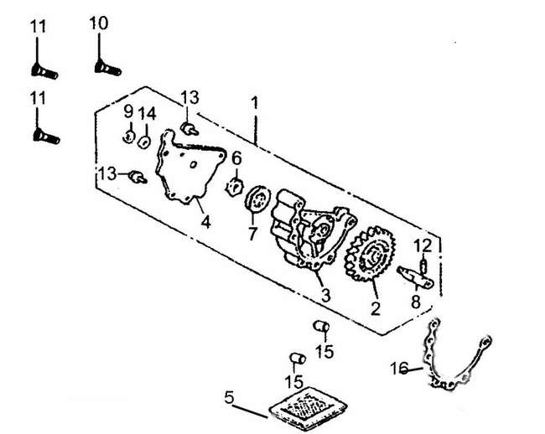
序号 | 零部件编码 | 零部件名称 | Description | 数量
Ref.No. | Part No. |  |  | Quantity
1 | 200E000 | 机油泵总成 | Oil pump Assembly | 1
2 | 201-9-2 | 机油泵从动齿轮 | Driven gear | 1
3 | 201-9-3 | 机油泵体 | Oil pump body | 1
4 | 201-9-4 | 机油泵盖 | Oil pump cover | 1
5 | D00C037 | 机油过滤网组合 | Oil gauze filter | 1
6 | 201-9-6 | 机油泵内转子 | Oil pump inner rotor | 1
7 | 201-9-7 | 机油泵外转子 | Oil pump outer rotor | 1
8 | 201-9-8 | 机油泵轴 | Oil pump shaft | 1
9 | 201-9-9 | 挡圈5 | Collar | 1
10 | 201-9-10 | 螺钉M6×35 | Screw M6×35 | 1
11 | 201-9-11 | 螺钉M6×40 | Screw M6×40 | 2
12 | 201-9-12 | 销3×16 | Set pin 3×16 | 1
13 | 201-9-13 | 螺栓M5×10 | Bolt M5×10 | 2
14 | 201-9-14 | 垫圈6 | Washer 6 | 1
15 | 201-9-15 | 定位销 | Limit pin | 2
16 | E04B017 | 机油泵密封垫 | Gasket,Oil Pump | 1

E-10 | 起动离合器 | Starting Clutch
 | 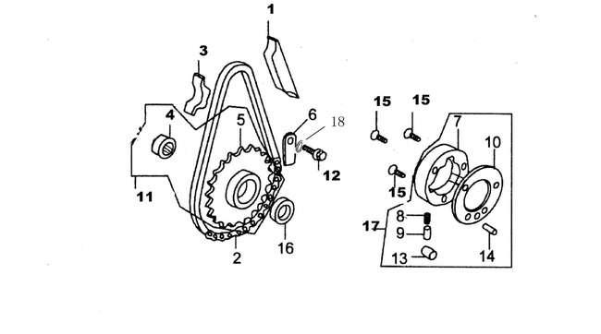
序号 | 零部件编码 | 零部件名称 | Description | 数量
Ref.No. | Part No. |  |  | Quantity
1 | E08C006 | 张紧板 | Starter Chain Guide | 1
2 | E08I011 | 起动链条64T | Starting Chain,64T | 1
3 | E08C007 | 导向板 | Starter Chain Protector | 1
4 | D00I021 | 铜套 | Starting Sprocket Collar | 1
5 | E08I020 | 链轮组件 | Starting Sprocket Comp | 1
6 | D00L027 | 起动链轮压板 | Starting Sprocket Setting Plate | 1
7 | D00G072 | 起动离合器本体组合 | Body,Start Clutch | 1
8 | D00G073 | 弹簧 | Spring | 3
9 | D00G074 | 弹簧套 | Bush,Spring | 3
10 | D00G075 | 起动离合器盖板 | Covering Plate,Starting Clutch | 1
11 | 201-10-22 | 起动离合器链轮组合 | Sprocket | 1
12 | 578306014BX | 螺钉M6×14 | Screw M6×14 | 2
13 | D00G071 | 滚子10×10 | Roller 10×10 | 3
14 | D00G076 | 起动离合器盖板销5×12 | Pin 5×12 | 1
15 | 7008016 | 内六角螺钉M8×16 | Screw M8×16 | 3
16 | D00C028 | 油封18.9×30×5 | Oil seal 18.9×30×5 | 1
17 | 201-10-21 | 起动离合器装配组合 | Start Clutch Assy | 1
18 | 93060000 | 弹簧垫圈6 | Washer 6 | 1

E-11 | 起动电机 | Starting Motor
 | 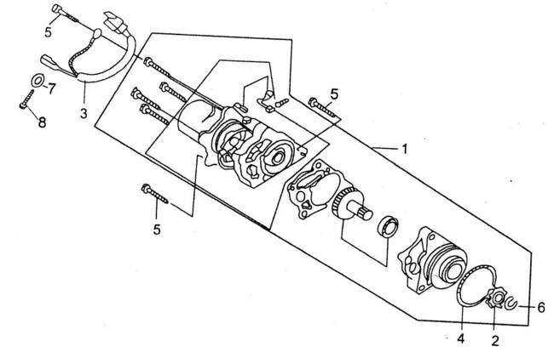
序号 | 零部件编码 | 零部件名称 | Description | 数量
Ref.No. | Part No. |  |  | Quantity
1 | 2053D000BCR | 起动电机 | Starting motor | 1
2 | D00D006 | 小链轮 | Sprocket,Small | 1
3 | 201-11-3 | 起动电机线束 | Wire Harness Starting | 1
4 | D00D015 | O型密封圈 | O-ring | 1
5 | 96006050 | 螺栓M6×50 | Bolt M6×50 | 3
6 | F00G030 | 挡圈12 | Collar 12 | 1
7 | 201-11-7 | 垫圈4 | Washer 4 | 1
8 | 84804006 | 螺钉M4×6 | Screw M4×6 | 1

E-12 | 曲轴箱 | Crankcase
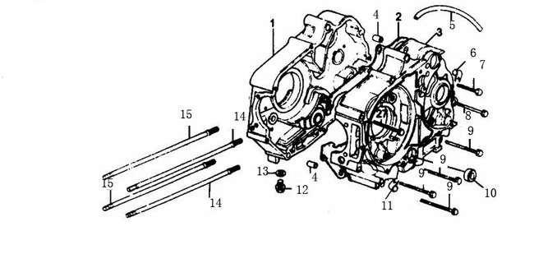
序号 | 零部件编码 | 零部件名称 | Description | 数量
Ref.No. | Part No. |  |  | Quantity
1 | E04A020YB | 右曲轴箱组件 | Crankcase Sub-Assy,RH | 1
2 | E04B005 | 曲轴箱密封垫圈 | Gasket,Crankcase | 1
3 | 2052A010YB | 左曲轴箱组件 | Crabkcase Sub-Assy,LH | 1
4 | 97010014 | 定位销10X14 | ASTEMBLING PIN 10×14 | 1
5 | D0011C024 | 通气管 | Air pipe | 1
6 | D00L191 | 废气管夹 | Clamp | 1
7 | 96006050BCR | 螺栓M6×50 | Bolt M6×50 | 1
8 | 96006060BCR | 螺栓M6×60 | Bolt M6×60 | 2
9 | 96006065BCR | 螺栓M6×65 | Bolt M6×65 | 4
10 | D00C026 | 变档轴油封11.6×24×10 | Oil seal 11.6×24×10 | 1
11 | D00L014 | 溢流管夹 | Pipe Clamp | 1
12 | D00E026BX | 放油螺塞 | Drain plug | 1
13 | D00L022 | 放油螺塞垫圈 | Washer | 1
14 | E03M002 | 双头螺栓B | Bolt B,Cylinder | 2
15 | E03M001 | 双头螺栓A | Bolt A,Cylinder | 2

E-13 | 曲轴 活塞 | Crankshaft& Piston
 | 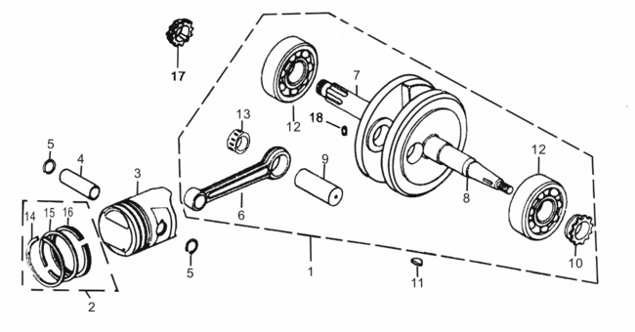
序号 | 零部件编码 | 零部件名称 | Description | 数量
Ref.No. | Part No. |  |  | Quantity
1 | 2001J000 | 曲柄连杆总成 | Crankshaft & Connecting Rod | 1
2 | E00J013 | 活塞环组合 | Piston Ring Set | 1
3 | E00J014 | 活塞 | Piston | 1
4 | E00J012 | 活塞销 | Piston Pin | 1
5 | D00J011 | 活塞销挡圈 | Cirelip,Piston Pin | 2
6 | 200J025 | 连杆 | Connecting Rod | 1
7 | 200J005 | 右曲柄 | Crankshaft,RH | 1
8 | 200J006 | 左曲柄 | Crankshaft,LH | 1
9 | D00J007 | 曲柄销 | Pin,Crankshaft | 1
10 | E04J002 | 正时主动链轮(16T) | Drive Sprocket,Timing(16T) | 1
11 | D00J001 | 半圆键 | Woodruff Key | 1
12 | 2766304 | 轴承6304 | Bearing 6304 | 2
13 | A00J008 | 连杆大头轴承 | Bearing | 1
14 | E00J009 | 活塞环(一) | Piston Ring(I) | 1
15 | E00J010 | 活塞环(二) | Piston Ring(II) | 1
16 | E00J015 | 油环组合 | Oil ring,3-piece | 1
17 | E04E033 | 油泵齿 | Oil pump Driving Gear | 1
18 | 201-13-18 | 销 | Set pin | 1
E-14 | 主轴和副轴 | Transmission
 | 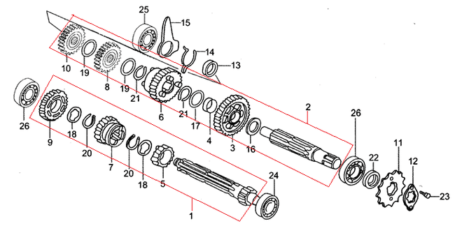
序号 | 零部件编码 | 零部件名称 | Description | 数量
Ref.No. | Part No. |  |  | Quantity
1 | D02K031(1.053.0021) | 转动主轴 | MAIN SHAFT SET | 1
2 | D00K041(1.054.0023) | 转动副轴 | COUNTER SHAFT | 1
3 | D00K042 | 副轴一档齿轮 | C-1 GEAR | 1
4 | A00K043 | 衬套20×9 | BUSH 20×9 | 1
5 | D00K032 | 主轴二档齿轮 | M-2 GEAR | 1
6 | D00K045 | 副轴二档齿轮 | C-2 GEAR | 1
7 | D00K033 | 主轴三档齿轮 | M-3 GEAR | 1
8 | D00K046 | 副轴三档齿轮 | C-3 GEAR | 1
9 | D00K034 | 主轴四档齿轮 | M-4 GEAR | 1
10 | D00K047 | 副轴四档齿轮 | C-4 GEAR | 1
11 | D00K014 | 主动链轮 | DRIVE SPROCKET 14T | 1
12 | D00K013 | 固定板 | DRIVE SPROCKET FIXING PLATE | 1
13 | D00K057 | 衬套 | COLLAR | 1
14 | D00K058 | 弹簧 | SPRING | 1
15 | D00K071 | 变速鼓限位板 | GEARSHIFT DRUM LOCK PLATE | 1
16 | A00K054 | 止推垫圈17mm | THRUST WASHER 17MM | 1
E-14 | 主轴和副轴 | Transmission

序号 | 零部件编码 | 零部件名称 | Description | 数量
Ref.No. | Part No. |  |  | Quantity
17 | A00K055 | 花键垫圈 | SPLINE WASHER | 1
18 | A00K055 | 花键垫圈17mm | SPLINE WASHER 17MM | 2
19 | A00K052 | 花键垫圈20mm | SPLINE WASHER 20MM | 2
20 | A00K053 | 档圈17mm | EXTERNAL CIRCLIP 17MM | 2
21 | D00K056 | 档圈20mm | CIRCLIP 20MM | 2
22 | D00C008 | 油封17×29×5 | OIL SEAL 17×29×5 | 1
23 | 578306008 | 螺栓6×8 | HEX BOLT 6×8 | 2
24 | 2766001 | 轴承6001 | BEARING，RADIAL，6001 | 1
25 | 2766201 | 轴承6201 | BEARING，RADIAL，6201 | 1
26 | 2766203 | 轴承6203 | BEARING，RADIAL，6203 | 2

E-15 | 起动机构 | Kick-Starter
 | 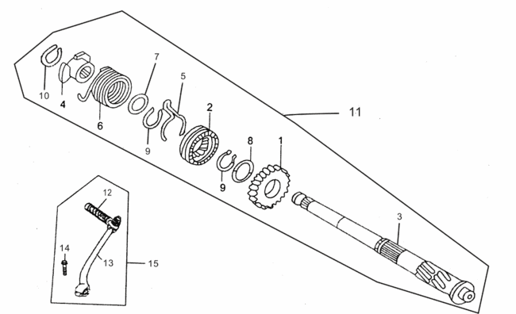
序号 | 零部件编码 | 零部件名称 | Description | 数量
Ref.No. | Part No. |  |  | Quantity
1 | D00I009 | 起动齿轮 | PINION KICK STARTER | 1
2 | D00I006 | 起动棘轮 | STARTER DRIVE RATCHET | 1
3 | D00I010 | 起动轴 | KICK STARTER SPOINDLE | 1
4 | D00I011 | 起动轴弹簧座 | KICK SPRING RETAINER | 1
5 | D00I016 | 起动齿轮摩擦弹簧 | STARTER PINION FRICTION SPRING | 1
6 | D00I012 | 起动轴复位弹簧 | KICK STARTER SPRING | 1
7 | A00I008 | 垫圈17mm | WASHER 17MM | 1
8 | A00I004 | 止推垫圈20mm | THRUST WASHER 20MM | 1
9 | A00I002 | 档圈20mm | SER RING 20MM | 2
10 | A00I007 | 档圈16mm | EXTERNAL CIRCLIP 16MM | 1
11 | D00I000 | 起动轴组件 | Starting Shaft Assy | 1
12 | 201-15-12 | 踏杆胶套 | Rubber Boot | 1
13 | 201-15-13 | 起动杆组合 | Kick-edal | 1
14 | 578306020 | 螺栓M6×20 | Bolt M6×20 | 1
15 | 201-15-15 | 起动杆总成 | Kick-pedal Assy | 1

E-16 | 变档凸轮 | Gearshift Drum
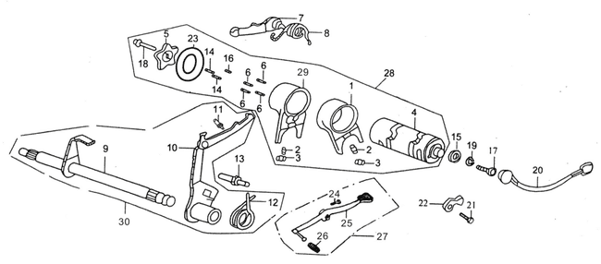
序号 | 零部件编码 | 零部件名称 | Description | 数量
Ref.No. | Part No. |  |  | Quantity
1 | D00K061（1.038.0021） | 拨叉(一) | Fork(I) | 1
2 | A00K069 | 拨销 | Guide pin | 2
3 | A00K063 | 弹簧夹 | Circlip | 2
4 | D00K066（1.037.0023） | 变档鼓 | Gear Shift Drum | 1
5 | D00K023 | 五星板 | Gear Shift Drium Stopper Plate | 1
6 | D00K059 | 档位指示销(一) | Pin(I) | 4
7 | D00K070 | 变速鼓定位板组件 | Locator,Gearshift | 1
8 | D00H009 | 变速鼓定位板弹簧 | Torque Spring | 1
9 | D00K001 | 换档轴组合 | Shaft,Gearshift | 1
10 | 201-16-10 | 变档拨板组合 | Shifter Set | 1
11 | 201-16-11 | 变档拨板弹簧 | Spring,Shifter | 1
12 | 201-16-12 | 变档轴回位弹簧 | Back Spring,Gearshift Shaft | 1
13 | D00K024 | 换档臂定位螺栓 | Shift Return Spring Pin | 1
14 | 201-16-14 | 滚针Φ3×8.5 | Roller Φ3×8.5 | 2
15 | D001D040 | 档显器组件 | Gear Indicating Contactor Set | 1
16 | 201-16-16 | 档位指示销(二) | Gearshift Indicator(II) | 1
 | 1.036.0040 | 变档轴 | gear shift shaft
E-16 | 变档凸轮 | Gearshift Drum

序号 | 零部件编码 | 零部件名称 | Description | 数量
Ref.No. | Part No. |  |  | Quantity
17 | 7006014 | 内六角螺钉M6×16 | Bolt M6×16 | 1
18 | 578906016 | 螺钉M6×16 | Bolt M6×16 | 1
19 | 93060000 | 弹性垫圈6 | Spring Washer 6 | 1
20 | D00D030 | 档位线组件 | Wire Harness | 1
21 | 81806012 | 螺钉M6×12 | Screw M6×12 | 1
22 | D00L034 | 档显线压板 | Catch,Gearshift Indicatior | 1
23 | 201-16-23 | 档位指示销压板 | Pressing Plate,Gearshift Indicator | 1
24 | 578306030 | 螺钉M6×30 | Bolt M6×30 | 1
25 | 201-16-25 | 变档杆焊接组合 | shift lever Weldment | 1
26 | 201-16-26 | 变档杆胶套 | Boot,Shift Lever | 1
27 | 201-16-27 | 变档杆总成 | Shift Lever As | 1
28 | D00K060 | 变档鼓组件 | Drum Set,Gearshift | 1
29 | 201-16-29 | 拨叉(二) | Fork(II) | 1
30 | A02K000 | 换档臂组件 | Gearshift Shaft Assy | 1

E-17 | 化油器 | Carburetor
 | 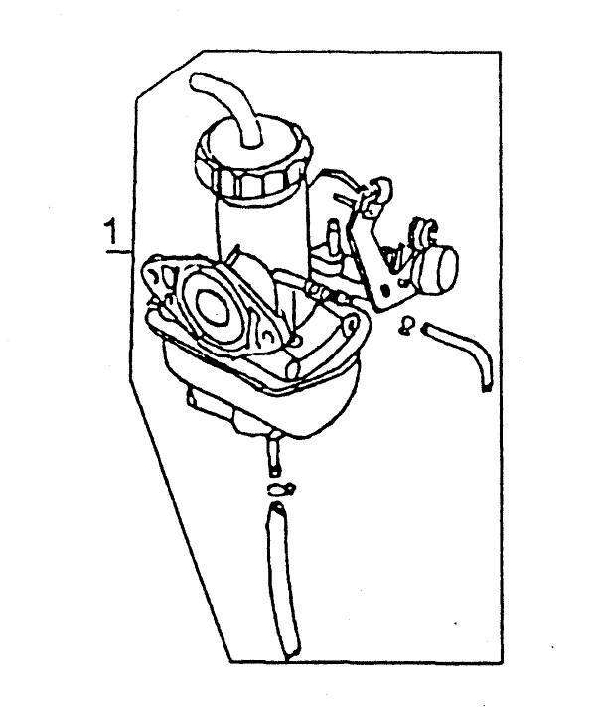
序号 | 零部件编码 | 零部件名称 | Description | 数量
Ref.No. | Part No. |  |  | Quantity
1 | N092Q000 | 化油器总成 | Carburetor Assy | 1

E-18 | 电器 | Electric Elements
 | 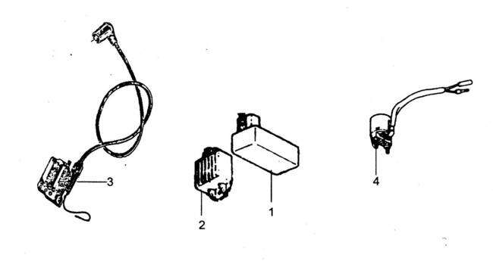
序号 | 零部件编码 | 零部件名称 | Description | 数量
Ref.No. | Part No. |  |  | Quantity
1 | L00E050 | 点火控制器 | CDI | 1
2 | L001E020 | 电压调节器 | Voltage Regulator | 1
3 | L00E010 | 点火线圈 | Ignition Coil | 1
4 | L00E030 | 起动继电器 | Start Relay | 1

